Layout
页面基本设计 |  | System | Module | Screen | 更新日 | V1.0 | 2018-05-14 | 设计者 | Jolie
 |  | 3i | 行程管理 | 行程详情页

 |  |  |  |  | 概述
 |  |  |  |  | 销售人员处理客户的行程
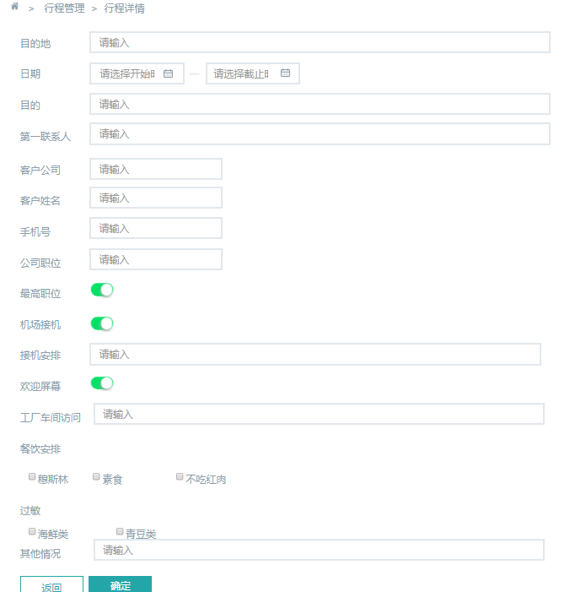

／
／
／
／
／

 |  |  |  |  | 用户需求
 |  |  |  |  | 1 销售人员可以查看、修改用户提交的行程 2 销售人员可以提交 其它情况的 说明

 | 图1 行程详情页

